상품제안서
스릭슨 트라이 스피드 3구 볼마커 자석티세트 (3pc) 스릭슨 골프공 3구 | 상품코드: F26252

 |  |  |  |  |  |  | 02-412-0044 | www.easy1.co.kr
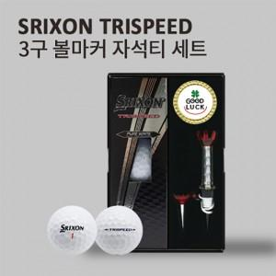

【상세/제작정보】 | 라벨지 별도문의

【인쇄/포장옵션】 | 전사 / 포장지포장

【공급단가】 | 수량 | 50~ | 100~ | 500~ | 1,000~ | 2,000~
*VAT별도 | 단가 | 18,120원 | 17,830원 | 17,400원 | 16,960원 | 16,670원

【상품 URL】 | https://easy1.co.kr:443/src/goods_detail.php?gdno=26252

